Tabelle1
WEBINAR: Branchenspezifische Personalpreiskalkulation
Allgemeine Grundlagen 01

Arbeiter | Angestellte

Lohn | Gehalt

ABGB | AngG

Entgelt siehe KollV
 |  | Überstundenentgelt |  |  |  | bei > 20%
Arbeitszeit siehe AZG & Arbeitszeitruhegesetz |  | Engelt
Normalarbeitszeit: 8/40 |  | KV | € 15.00 |  |  | € 15.00
Überstunden: + 50% |  | AKV, … | € 2.00 | 13.3% |  | € 5.00 | 33.3%
Regelungen der KollV |  | Summe | € 17.00 |  |  | € 20.00

Entgeltfortzahlungsprinzip |  | Entgelt bei 50%-Überstunde?
§ 6 UrlG | § 2 EFZG -- Fortzahlung Urlaub , Feiertage, Krankheit |  |  |  | ZB BG/BI | ZB E&M | ZB BG/BI
 |  | Basis | € 17.00 | € 17.00 | € 17.00 | € 20.00
Sonderzahlungen: Urlaubszuschuss & Weihnachtsgeld (siehe KollV) |  | 50% | € 8.50 | € 9.00 | € 9.95 | € 10.00
 |  | Üstd-Entgelt | € 25.50 | € 26.00 | € 26.95 | € 30.00

Ausführlich in Kropik, Baukalkulation, Kostenrechnung und ÖNORM B 2061 (2020), Kapitel 10 | 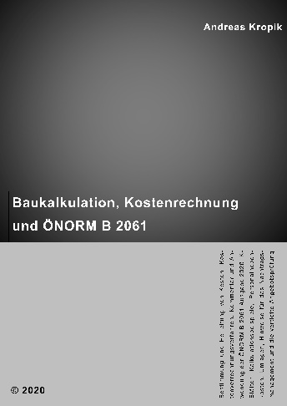

http://www.bauwesen.at/pub

